상품제안서
컵앤컵스 리유저블 텀블러500ml | 상품코드: F32456

 |  |  | 02-412-0044 | www.easy1.co.kr
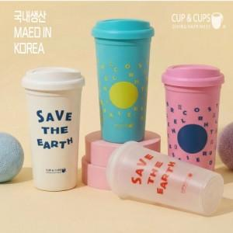

【상세/제작정보】 | 1. 국내에서 직접 생산 하는 텀블러 입니다. 2. BPA FREE 성적서를 보유하고 있습니다. 3. 다회용 사용이 가능합니다. 4. 소량 풀컬러 인쇄가 가능합니다(별도비용발생)

【인쇄/포장옵션】 | 실크, 풀칼라 / 시판박스

【공급단가】 | 수량 | 100~
*VAT별도 | 화이트
 | 반투명
 | 민트
 | 핑크

【상품 URL】 | https://dev.easy1.co.kr:443/src/goods_detail.php?gdno=32456

